Chi tiết địa chất
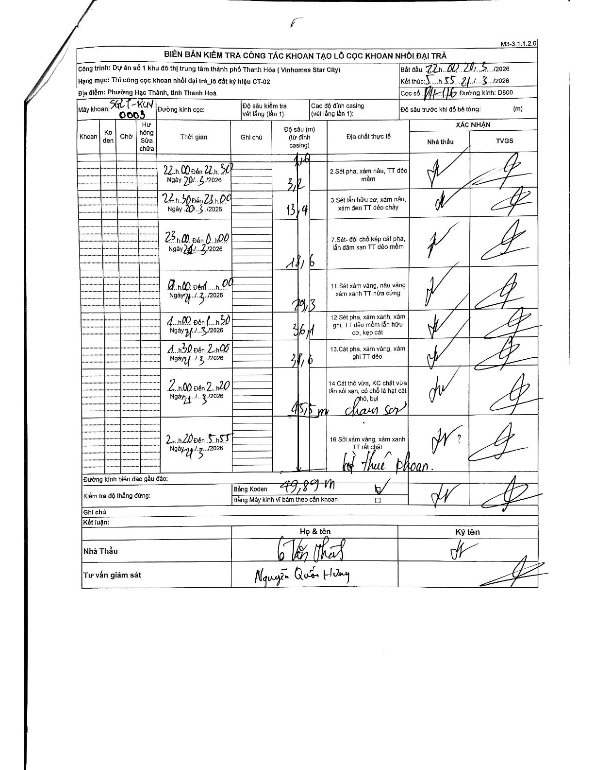
Dự án | Star City Thanh Hóa
Hạng mục | Thi công cọc khoan nhồi, tường vây cho các hạng mục_Lô CT-02
Tên bộ phận | Lô đất ký hiệu CT-02
Số hiệu cọc | P11-116
Tên Máy khoan | SGCT-KCN0003
Đường kính | D800
Bắt đầu thi công | 22:00 20/03/2026
Kết thúc thi công | 05:55 21/03/2026

Địa chất TT | Đường kính | Mô tả lớp thiết kế | Từ (h) | Đến (h) | Cao độ từ | Cao độ đến | T.Gian (h) | Dài (m) | V (m/h) | Ghi chú
2 | D800 | Sét pha, xám nâu, TT dẻo mềm | 22:00 20/03/2026 | 22:30 20/03/2026 | -1.6 | -3.2 | 0.5 | 1.6 | 3.2
3 | D800 | Sét lẫn hữu cơ, xám nâu, xám đen TT dẻo chảy | 22:30 20/03/2026 | 23:00 20/03/2026 | -3.2 | -13.4 | 0.5 | 10.2 | 20.4
7 | D800 | Sét- đổi chỗ kẹp cát pha, lẫn dăm sạn TT dẻo mềm | 23:00 20/03/2026 | 00:00 21/03/2026 | -13.4 | -18.6 | 1 | 5.2 | 5.2
11 | D800 | Sét xám vàng, nâu vàng xám xanh TT nửa cứng | 00:00 21/03/2026 | 01:00 21/03/2026 | -18.6 | -29.3 | 1 | 10.7 | 10.7
12 | D800 | Sét pha, xám xanh, xám ghi, TT dẻo mềm lẫn hữu cơ, kẹp cát | 01:00 21/03/2026 | 01:30 21/03/2026 | -29.3 | -36.1 | 0.5 | 6.8 | 13.6
13 | D800 | Cát pha, xám vàng, xám ghi TT dẻo | 01:30 21/03/2026 | 02:00 21/03/2026 | -36.1 | -38.6 | 0.5 | 2.5 | 5
14 | D800 | Cát thô vừa, KC chặt vừa lẫn sỏi sạn, có chỗ là hạt cát thô, bụi | 02:00 21/03/2026 | 02:20 21/03/2026 | -38.6 | -45.5 | 0.33 | 6.9 | 20.7 | Có ghi chú tay chưa rõ nghĩa (chưa sơn/chưa xong)
16 | D800 | Sỏi xám vàng, xám xanh TT rất chặt | 02:20 21/03/2026 | 05:55 21/03/2026 | -45.5 | -49.89 | 3.58 | 4.39 | 1.23 | Kết thúc khoan tại độ sâu 49.89m theo bảng Koden

ẢNH BIÊN BẢN GỐC

